A0
Defasagem de 2.050 ton na prensa LCP03
entre volume cortado e demanda do cliente
Sim. Todos os dados que compõem os indicadores deste projeto encontravam-se disponíveis no sistema SAP e foram auditados na linha, resultando em uma diferença de 1,55% entre o histórico e auditado.
Sendo assim, foram considerados aptos para condução do trabalho
DEFINE |  | ANALYZE
1. Qual é o problema? | 2. Os dados são confiáveis? | 1. Mapa do Processo | 2. Lista das causas comprovadas
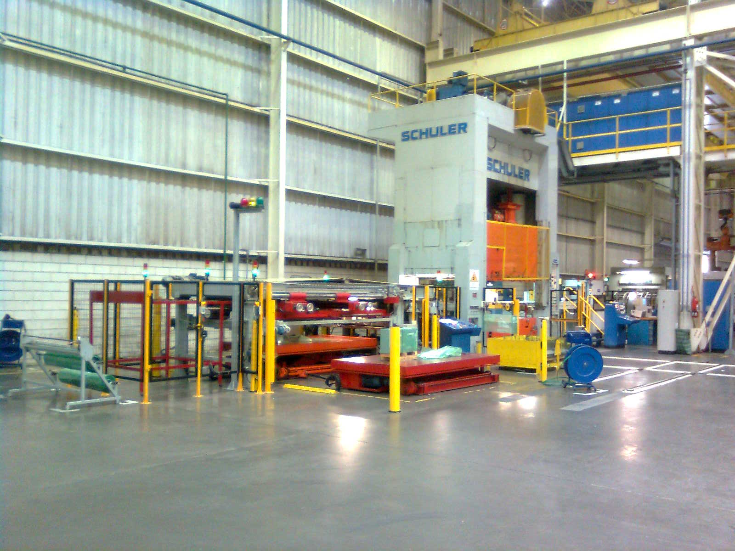 |  | 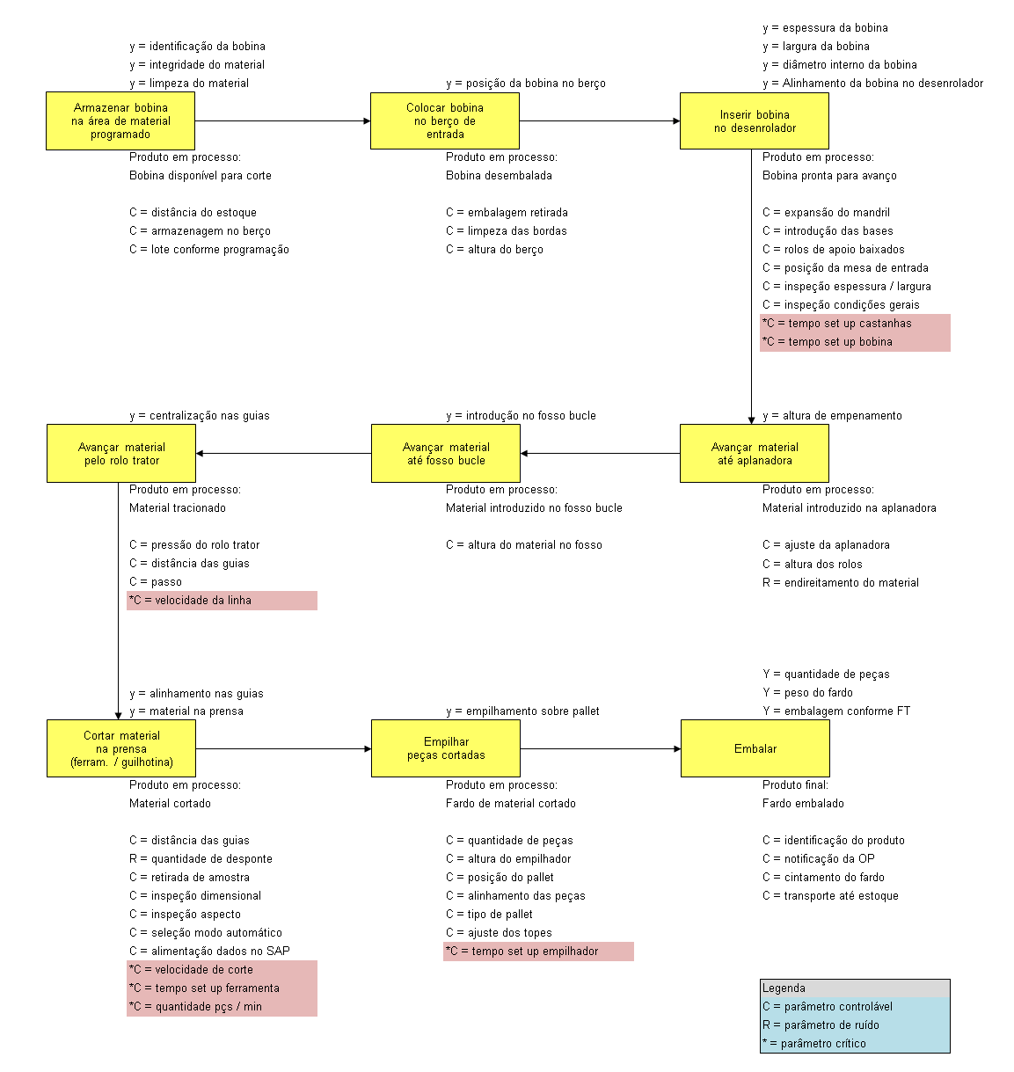 | 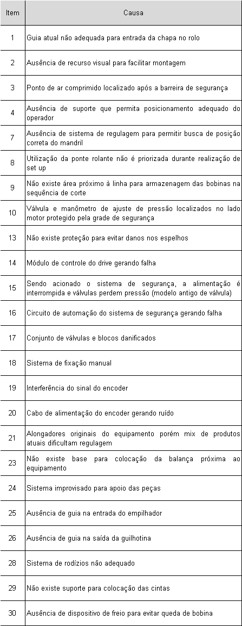

Aumentar IDP de 0,60 para 0,75 (+25%)
Serviço terceirizado poderá ser absorvido na linha, resultando em ganho de R$ 655.016,46/ano
3. Como os dados se comportam? | 4. Qual a meta e os possíveis ganhos?
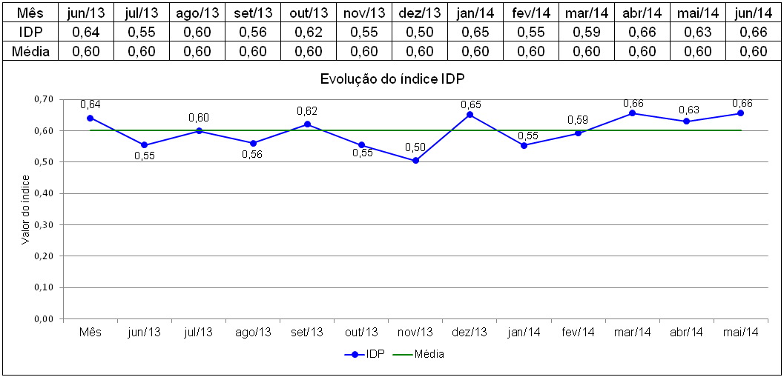 | 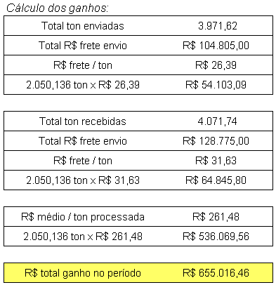

Problema 13: Ausência de proteção nos espelhos permite danos quando bobina desce o bucle
 |  | 3. Exemplo de causa comprovada
 |  | 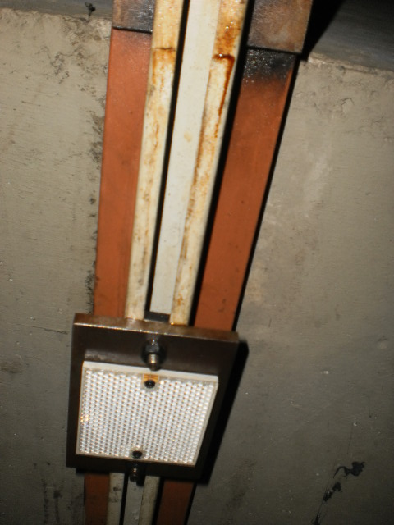

 | 6. Qual o principal processo?

5. Qual a equipe do projeto?
Orientador: Paulo Scheibe
Champion: Fernando Massucheto - Sup. AMG
Candidatos: Gilberto Furlan / Pedro Souza

Inicialmente 31 soluções propostas e 7 descartadas através de matriz de priorização
(Custo x complexidade execução x efeitos colaterais x rapidez na execução)
MEASURE |  | IMPROVE
1. Qual a estratégia da estratificação? | 2. Qual é o foco do problema? | 1. Plano de Implementação das Soluções
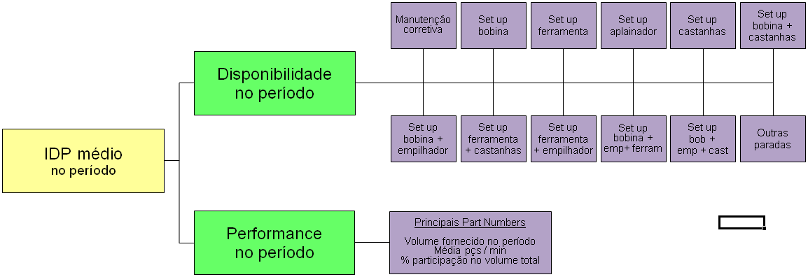 | 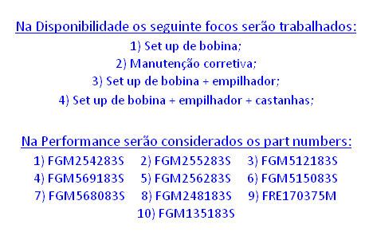 | 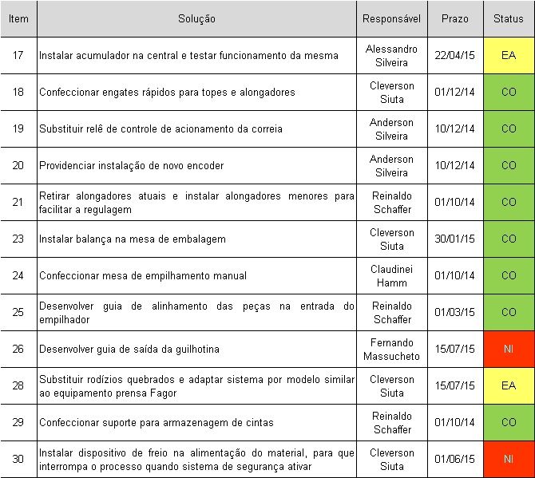 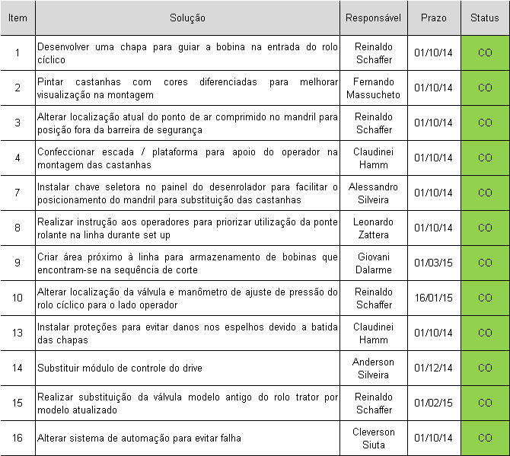

3. Quais as metas prioritárias? | 4. Comprovação da meta global
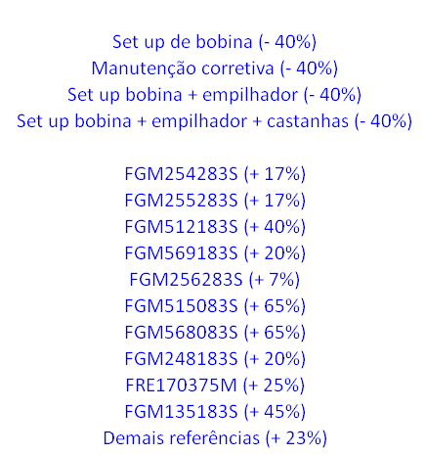 | Recalculando nosso índice IDP com os valores atualizados para cada meta específica considerada, chegamos a 0,75, como inicialmente proposto. Vide anexo

 |  | 2. Verificação do alcance das metas prioritárias
 |  | Metas prioritárias foram alcançadas? ---> |  | integralmente | parcialmente | não
 |  | Meta global foi alcançada? ---> |  | integralmente | parcialmente | não
 |  | Qual retorno financeiro do Projeto Black Belt? ---> |  | R$ R$ 315.863,52 em 6 meses

A3
Mapa de processo: |  |  |  | 

 |  |  | y = espessura da bobina
 | y = identificação da bobina |  | y = largura da bobina
 | y = integridade do material |  | y = diâmetro interno da bobina
Armazenar bobina
na área de material programado
 | y = limpeza do material | y = posição da bobina no berço | y = Alinhamento da bobina no desenrolador
Colocar bobina
no berço de
entrada
Inserir bobina
no desenrolador

 | Produto em processo: | Produto em processo: | Produto em processo:
 | Bobina disponível para corte | Bobina desembalada | Bobina pronta para avanço

 | C = distância do estoque | C = embalagem retirada | C = expansão do mandril
 | C = armazenagem no berço | C = limpeza das bordas | C = introdução das bases
 | C = lote conforme programação | C = altura do berço | C = rolos de apoio baixados
 |  |  | C = posição da mesa de entrada
 |  |  | C = inspeção espessura / largura
 |  |  | C = inspeção condições gerais
 |  |  | *C = tempo set up castanhas
 |  |  | *C = tempo set up bobina

Avançar material
pelo rolo trator
Avançar material
até fosso bucle
Avançar material
até aplanadora
 | y = centralização nas guias | y = introdução no fosso bucle | y = altura de empenamento

 | Produto em processo: | Produto em processo: | Produto em processo:
 | Material tracionado | Material introduzido no fosso bucle | Material introduzido na aplanadora

 | C = pressão do rolo trator | C = altura do material no fosso | C = ajuste da aplanadora
 | C = distância das guias |  | C = altura dos rolos
 | C = passo |  | R = endireitamento do material
 | *C = velocidade da linha

Cortar material
na prensa
(ferram. / guilhotina)
Empilhar
peças cortadas
Embalar
 |  |  | Y = quantidade de peças
 | y = alinhamento nas guias |  | Y = peso do fardo
 | y = material na prensa | y = empilhamento sobre pallet | Y = embalagem conforme FT

 | Produto em processo: | Produto em processo: | Produto final:
 | Material cortado | Fardo de material cortado | Fardo embalado

 | C = distância das guias | C = quantidade de peças | C = identificação do produto
 | R = quantidade de desponte | C = altura do empilhador | C = notificação da OP
 | C = retirada de amostra | C = posição do pallet | C = cintamento do fardo
 | C = inspeção dimensional | C = alinhamento das peças | C = transporte até estoque
 | C = inspeção aspecto | C = tipo de pallet
 | C = seleção modo automático | C = ajuste dos topes
 | C = alimentação dados no SAP | *C = tempo set up empilhador
 | *C = velocidade de corte
 | *C = tempo set up ferramenta |  | Legenda
 | *C = quantidade pçs / min |  | C = parâmetro controlável
 |  |  | R = parâmetro de ruído
 |  |  | * = parâmetro crítico

A4
